Iniciar
Software de Análise de Projetos de Energia Limpa

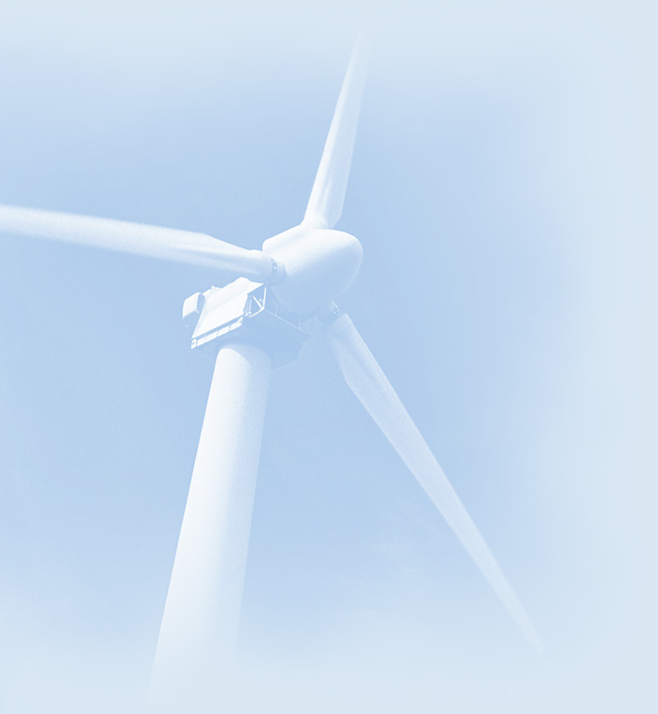
 |  | Informação sobre o projeto | Veja banco de Dados do projeto

 |  | Nome do Projeto | Estudo de caso 1
 |  | Localização do Projeto | Porto

 |  | Preparado para | Familia T3
 |  | Preparado por | Tiago Pita

 |  | Tipo de projeto | Produção de calor

 |  | Tecnologia | Aquecedor solar de água

 |  | Tipo de análise | Método 2

 |  | Poder calorífico de referência | Poder Calorífico Inferior (PCI)
 |  | Ver parâmetros
 |  | Idioma | Portuguese - Português
 |  | Manual do usuário | English - Anglais

 |  | Moeda | Euro
 |  | Símbolo
 |  | Unidades | Unidades métricas

 | Condições de Referência do site |  | Selecionar local de dados climáticos

 |  | Localização dos dados climáticos | Porto/Pedras Rubras

 |  | Mostrar dado

 |  | Unidade | Localização dos dados climáticos | Localização do Projeto
 | Latitude | ˚N | 41.2 | 41.2
 | Longitude | ˚E | -8.7 | -8.7
 | Elevação | m | 77 | 77
 | Temperatura para projeto de aquecimento | °C | 3.1
 | Temperatura para projeto de refrigeração | °C | 28.1
 | Amplitude da Temperatura do Solo | °C | 17.3

 | Mês |  | Temperatura do Ar | Humidade relativa | Radiação solar diária - horizontal | Pressão Atmosférica | Velocidade do Vento | Temperatura do Solo | Graus-dia para aquecimento | Refrigeração graus-dias
 |  |  | °C | % | kWh/m²/d | kPa | m/s | °C | °C-d | °C-d
 | Janeiro |  | 9.6 | 79.1% | 1.82 | 98.7 | 3.5 | 7.1 | 260 | 0
 | Fevereiro |  | 10.3 | 77.6% | 2.57 | 98.6 | 3.3 | 8.4 | 216 | 8
 | Março |  | 12.2 | 74.8% | 3.93 | 98.4 | 3.4 | 11.8 | 180 | 68
 | Abril |  | 13.1 | 75.7% | 5.21 | 98.1 | 3.5 | 14.1 | 147 | 93
 | Maio |  | 15.2 | 77.0% | 6.22 | 98.1 | 3.3 | 18.2 | 87 | 161
 | Junho |  | 18.0 | 77.0% | 6.86 | 98.3 | 3.0 | 22.8 | 0 | 240
 | Julho |  | 19.2 | 78.4% | 6.93 | 98.3 | 2.9 | 25.1 | 0 | 285
 | Agosto |  | 19.4 | 77.9% | 6.23 | 98.2 | 2.8 | 23.9 | 0 | 291
 | Setembro |  | 18.2 | 79.0% | 4.74 | 98.3 | 2.6 | 20.8 | 0 | 246
 | Outubro |  | 15.7 | 80.8% | 3.16 | 98.2 | 3.1 | 15.6 | 71 | 177
 | Novembro |  | 12.6 | 81.0% | 2.12 | 98.3 | 3.3 | 10.9 | 162 | 78
 | Dezembro |  | 10.7 | 79.6% | 1.64 | 98.5 | 3.5 | 8.3 | 226 | 22
 | Anual |  | 14.5 | 78.2% | 4.30 | 98.3 | 3.2 | 15.6 | 1,349 | 1,670
 | Medido a | m |  |  |  |  | 10.0 | 0.0

 |  |  | Completar a planilha de Modelo Energético

 | RETScreen4 2012-06-01 |  |  |  | © Minister of Natural Resources Canada 1997-2012. |  |  |  |  |  | NRCan/CanmetENERGY

Análise Financeira
Análise Financeira RETScreen -Projeto do Sistema de Aquecimento |  |  |  |  |  |  |  |  |  |  |  |  | 70000 | Checbox | row | columns | link row | link column | srow | scolumn
 |  |  |  |  |  |  |  |  |  |  |  |  | 70000 |  | 20 | 4 | 81 | 21 | 20 | 3
Parâmetros financeiros |  |  |  | Custo projeto e sumario econ./receita |  |  |  |  | Fluxo de caixa anual |  |  |  | 76000 |  | 38 | 4 | 84 | 21 | 38 | 3
Geral |  |  |  | Custos iniciais |  |  |  |  | Ano | Antes imposto | Após imposto | Cumulativo | 76000 |  | 48 | 4 | 82 | 21 | 48 | 3
 | Reajuste do custo do combustível | % | 5.0% |  | Estudo de viabilidade | 2.7% | € | 100 | # | € | € | € | 76000 |  | 57 | 4 | 85 | 21 | 57 | 3
 | Taxa de inflação | % | 2.5% |  | Desenvolvimento |  | € |  | 0 | -3,670 | -3,670 | -3,670 | 76000 |  | 63 | 4 | 83 | 21 | 63 | 3
 | Taxa de desconto | % | 3.5% |  | Engenharia |  | € |  | 1 | 693 | 693 | -2,977 | 76000
 | Vida do projeto | ano | 20 |  | Sistema de produção de eletricidade |  | € |  | 2 | 726 | 726 | -2,251 | 76000
 |  |  |  |  | Sistema de Aquecimento | 97.3% | € | 3,570 | 3 | 762 | 762 | -1,489 | 76000
Financiamento |  |  |  |  | Sistema de refrigeração |  | € |  | 4 | 799 | 799 | -690 | 76000
 | Incentivos e subsídios | € |  |  | Definido pelo usuário |  | € |  | 5 | 838 | 838 | 148 | 76000
 | Razão da dívida | % |  |  | Ações de Eficiência energética |  | € |  | 6 | 879 | 879 | 1,028 | 76000
 | Empréstimo | € |  |  | Balanço do sistema e misc. |  | € |  | 7 | 922 | 922 | 1,950 | 76000
 | Capital próprio investido | € | 3,670 |  | Total de custos de investimento | 100.0% | € | 3,670 | 8 | 968 | 968 | 2,918 | 76000
 | Taxa de juros da dívida | % |  |  |  |  |  |  | 9 | 1,015 | 1,015 | 3,933 | 76000
 | Duração da dívida | ano |  | Incentivos e subsídios |  |  | € |  | 10 | 425 | 425 | 4,358 | 76000
 | Pagamento da dívida | €/an |  |  |  |  |  |  | 11 | 1,117 | 1,117 | 5,475 | 76000
 |  |  |  | Pagamento anual de custos e empréstimos |  |  |  |  | 12 | 1,172 | 1,172 | 6,647 | 76000
 |  |  |  |  | O&M |  | € | 66 | 13 | 1,230 | 1,230 | 7,877 | 76000
Análise do imposto de renda |  |  | ¨ |  | Custo combustível - caso proposto |  | € | 402 | 14 | 1,290 | 1,290 | 9,167 | 76000
 | Custo efetivo- imposto de renda | % |  |  | Pagamento da dívida - 0 anos |  | € |  | 15 | 1,354 | 1,354 | 10,521 | 76000
 | Postergar prejuízo? | Não |  |  | Total de custos anuais |  | € | 468 | 16 | 1,420 | 1,420 | 11,941 | 76000
 | Método de depreciação | Balanço em declínio |  |  |  |  |  |  | 17 | 1,490 | 1,490 | 13,431 | 76000
 | Regra semi-anual - ano 1 | sim/não | Sim | Custos periódicos(créditos) |  |  |  |  | 18 | 1,563 | 1,563 | 14,994 | 76000
 | Base da taxa de depreciação | % |  |  | Definido pelo usuário - 10 anos |  | € | 500 | 19 | 1,640 | 1,640 | 16,634 | 76000
 | Taxa de depreciação | % |  |  |  |  | € |  | 20 | 902 | 902 | 17,536 | 76000
 | Período de depreciação | ano | 15 |  | Valor residual do projeto - custo |  | € |  | 21 |  |  | 17,536 | 76000
 | Isenção fiscal ? | sim/não | Não |  |  |  |  |  | 22 |  |  | 17,536 | 76000
 | Duração isenção fiscal | ano |  | Economia anual e receita |  |  |  |  | 23 |  |  | 17,536 | 76000
 |  |  |  |  | Custo combustível - caso de referência |  | € | 1,032 | 24 |  |  | 17,536 | 76000
Receita anual |  |  |  |  | Receita com eletricidade exportada |  | € |  | 25 |  |  | 17,536 | 76000
Receita com eletricidade exportada |  |  |  |  | Receita pela redução de GEE - 20 anos |  | € | 96 | 26 |  |  | 17,536 | 76000
 | Eletricidade exportada p/ rede | MWh |  |  | Receita (ou desconto) adicional do consumidor |  | € |  | 27 |  |  | 17,536 | 76000
 | Preço eletricidade exportada | €/MWh |  |  | Outras receitas ( custo) - anos |  | € |  | 28 |  |  | 17,536 | 76000
 | Receita com eletricidade exportada | € |  |  | Receita da produçaõ de EL - anos |  | € |  | 29 |  |  | 17,536 | 76000
 | Taxa de indexação sobre a eletricidade exportada | % |  |  | Total de economia e receita anual |  | € | 1,129 | 30 |  |  | 17,536 | 76000
 |  |  |  |  |  |  |  |  | 31 |  |  | 17,536 | 76000
Receita pela redução de GEE |  |  | þ |  |  |  |  |  | 32 |  |  | 17,536 | 76000
 |  | tCO2/an |  |  |  |  |  |  | 33 |  |  | 17,536 | 76000
 | Redução líquida de GEE | tCO2/an | 1 | Viabil. Financeira |  |  |  |  | 34 |  |  | 17,536 | 76000
 | Redução líquida de GEE - 20 anos | tCO2 | 28 |  | TIR antes impostos-capital próprio |  | % | 22.4% | 35 |  |  | 17,536 | 76000
 | Crédito para redução de GEE | €/tCO2 | 70.00 |  | TIR antes impostos - ativos |  | % | 22.4% | 36 |  |  | 17,536 | 76000
 | Receita pela redução de GEE | € | 96 |  |  |  |  |  | 37 |  |  | 17,536 | 76000
 | Duração do crédito para redução de GEE | ano | 20 |  | TIR após impostos - capital |  | % | 22.4% | 38 |  |  | 17,536 | 76000
 | Redução líquida de GEE - 20 anos | tCO2 | 28 |  | TIR após impostos - ativos |  | % | 22.4% | 39 |  |  | 17,536 | 76000
 | Taxa de indexação do crédito para redução de GEE | % | 2.5% |  |  |  |  |  | 40 |  |  | 17,536 | 76000
 |  |  |  |  | Retorno simples |  | ano | 5.6 | 41 |  |  | 17,536 | 76000
Receita (ou desconto) adicional do consumidor |  |  | ¨ |  | Retorno do capital próprio |  | ano | 4.8 | 42 |  |  | 17,536 | 76000
 | Desconto na eletricidade (rebate) | % |  |  |  |  |  |  | 43 |  |  | 17,536 | 76000
 | Receita do desconto da eletricidade (rebate) | € |  |  | Valor Presente Líquido (VPL) |  | € | 10,718 | 44 |  |  | 17,536 | 76000
 | Desconto no aquecimento | % |  |  | Economia anual no ciclo de vida |  | €/an | 754 | 45 |  |  | 17,536 | 76000
 | Receita devido ao desconto no aquecimento | € |  |  |  |  |  |  | 46 |  |  | 17,536 | 76000
 | Desconto na Refrigeração | % |  |  | Razão custo benefício (C-B) |  |  | 3.92 | 47 |  |  | 17,536 | 76000
 | Receita de desconto na refrigeração | € |  |  | Juros da dívida |  |  | Sem débito | 48 |  |  | 17,536 | 76000
 | Receita (ou desconto) adicional do consumidor | € |  |  | Custo da Geração de energia |  | €/MWh |  | 49 |  |  | 17,536 | 76000
 |  |  |  |  | Custo de Redução de GEE |  | €/tCO2 | (548) | 50 |  |  | 17,536 | 76000
Outras receitas ( custo) |  |  | ¨ |  |  |  |  |  |  |  |  |  | 70000
 | Energia | MWh |  | Gráfico de fluxo de caixa cumulativo |  |  |  |  |  |  |  |  | 77000
 | Preço | €/MWh |  | Fluxo de caixa cumulativo (€) |  |  |  |  |  |  |  |  | 77000
 | Outras receitas ( custo) | € |  |  |  |  |  |  |  |  |  |  | 77000
 | Duração | ano |  |  |  |  |  |  |  |  |  |  | 77000
 | Taxa de crescimento | % |  |  |  |  |  |  |  |  |  |  | 77000
Receita da produçaõ de Energia Limpa (EL) |  |  | ¨ |  |  |  |  |  |  |  |  |  | 77000
 | Produção de EL | MWh | 3 |  |  |  |  |  |  |  |  |  | 77000
 | Crédito de produção de EL | €/kWh |  |  |  |  |  |  |  |  |  |  | 77000
 | Receita da produçaõ de EL | € |  |  |  |  |  |  |  |  |  |  | 77000
 | Duração do crédito de produção de EL | ano |  |  |  |  |  |  |  |  |  |  | 77000
 | Taxa de indexação do crédito de produção de EL | % |  |  |  |  |  |  |  |  |  |  | 77000
 | Tipo de Combustível | Energia Fornecida (MWh) | Energia Limpa |  |  |  |  |  |  |  |  |  | 77000
1 | Solar | 3 | Sim |  |  |  |  |  |  |  |  |  | 77000
2 | Eletricidade | 2 | Não |  |  |  |  |  |  |  |  |  | 77000
3 |  |  | Não |  |  |  |  |  |  |  |  |  | 77000
4 |  |  | Não |  |  |  |  |  |  |  |  |  | 77000
5 |  |  | Não |  |  |  |  |  |  |  |  |  | 77000
6 |  |  | Não |  |  |  |  |  |  |  |  |  | 77000
7 |  |  | Não |  |  |  |  |  |  |  |  |  | 77000
8 |  |  | Não |  |  |  |  |  |  |  |  |  | 77000
9 |  |  | Não |  |  |  |  |  |  |  |  |  | 77000
10 |  |  | Não |  |  |  |  |  |  |  |  |  | 77000
11 |  |  | Não |  |  |  |  |  |  |  |  |  | 77000
12 |  |  | Não |  |  |  |  |  |  |  |  |  | 77000
13 |  |  | Não |  |  |  |  |  |  |  |  |  | 77000
14 |  |  | Não |  |  |  |  |  |  |  |  |  | 77000
15 |  |  | Não |  |  |  |  |  |  |  |  |  | 77000
16 |  |  | Não |  |  |  |  |  |  |  |  |  | 77000
17 |  |  | Não |  |  |  |  |  |  |  |  |  | 77000
18 |  |  | Não |  |  |  |  | Ano |  |  |  |  | 77000
 |  |  |  |  |  |  |  |  |  |  |  |  | 70000

